VISICALC
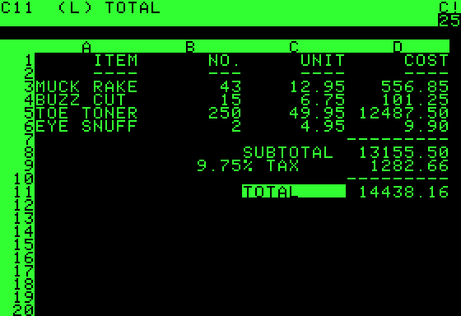

VISICALC (1979년)

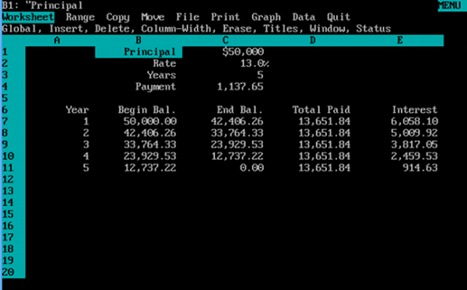

LOTUS 1-2-3 (1983년)

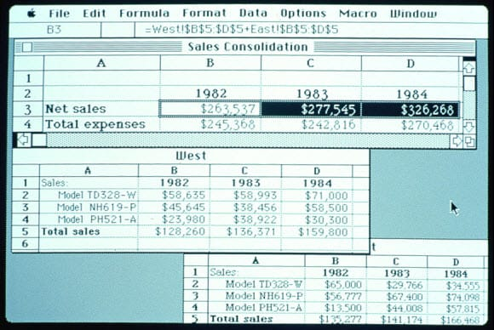

EXCEL (1985년)

프로시져
1 | 문제. [표1] 을 참조하여 BMI를 출력하시오.
 | 식 : BMI=체중 / ( 키/100) ^ 2
 | (select case 사용)
public function fn비만도(체중,키)
end function
 |  |  |  |  | [표1]
 |  |  |  |  | 저체중 | 20 미만
 |  |  |  |  | 정상 | 20 - 24
 |  |  |  |  | 과체중 | 25 - 29
 | 이름 | 체중 | 키 | BMI | 비만 | 30 이상
 | 김함바 | 60 | 170 | #NAME?
 | 박헨리 | 70 | 180
 | 김골든 | 80 | 160
 | 이정우 | 90 | 170
 | 송혜수 | 75 | 180
 | 서유진 | 80 | 170
 | 김써니 | 85 | 180
 | 지율무 | 55 | 160
 | 이효진 | 60 | 170
 | 박정재 | 65 | 180
 | 최승원 | 90 | 170

